1.1
voltar à página inicial |  |  |  | 1 - FORMULÁRIOS
 | S | N | NA
 | x |  |  | 1.1 A sequência de tabulação entre campos segue a sequência de preenchimento
 |  |  |  | A ordem de tabulação por entre os campos deve corresponder à sequência normal de preenchimento do formulário.

 |  |  |  | Notas:
 |  |  |  | - URL Imagem 1 e 2 - https://www.autenticacao.gov.pt/web/guest/area-privada/chave-movel-digital

 |  |  |  | Listagem de evidências
 |  |  |  | 1
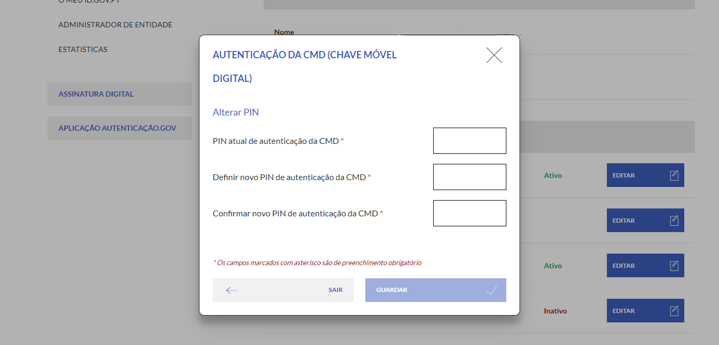

 |  |  |  | 2
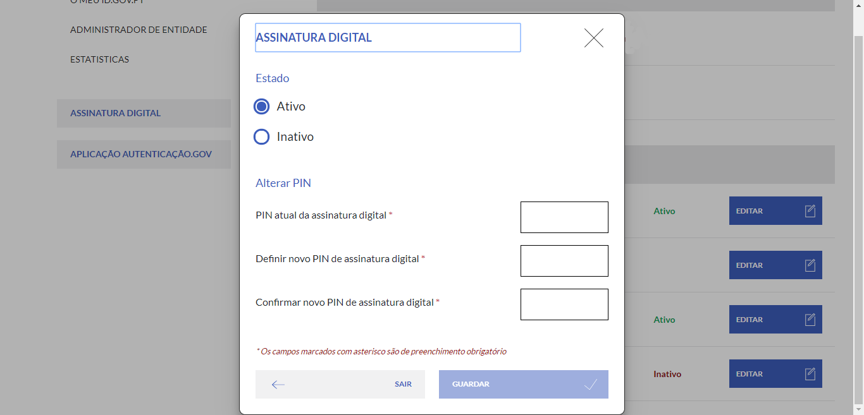

1.3
voltar à página inicial |  |  |  | 1 - FORMULÁRIOS
 | S | N | NA
 | x |  |  | 1.3 Os formulários com mais de uma página têm a sequência de passos ilustrada
 |  |  |  | Os formulários distribuídos por várias páginas devem indicar no topo da página a sequência de passos necessária para os concluir, juntamente com a designação de cada passo. O utilizador deve ser capaz de selecionar os passos anteriores para retornar aos ecrãs respetivos e, se necessário, corrigir informação.

 |  |  |  | Notas:
 |  |  |  | - URL Imagens 1a, 1b, 1c, e 1d - https://www.autenticacao.gov.pt/area-privada/ativacao-da-minha-cmd (Autenticado e sem CMD)

 |  |  |  | Listagem de evidências
 |  |  |  | 1a
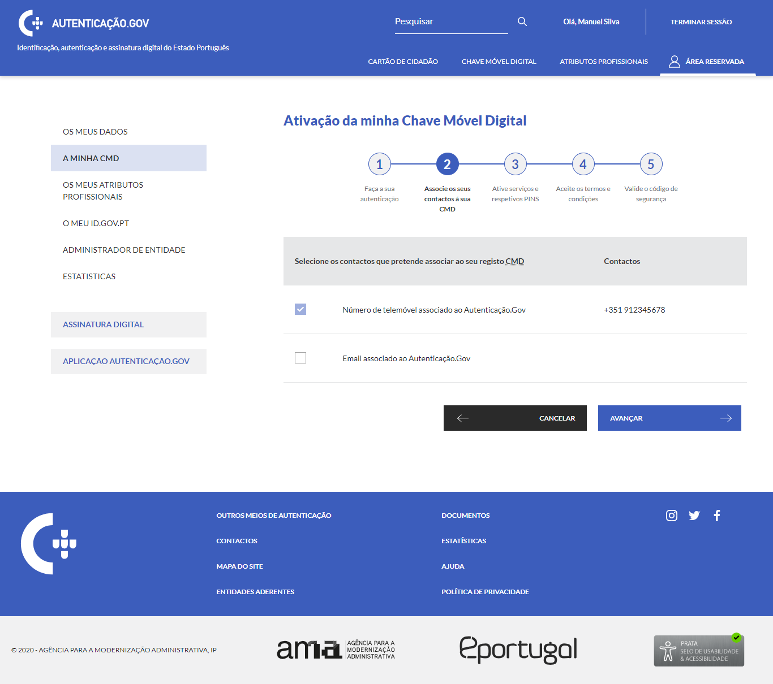

 |  |  |  | 1b
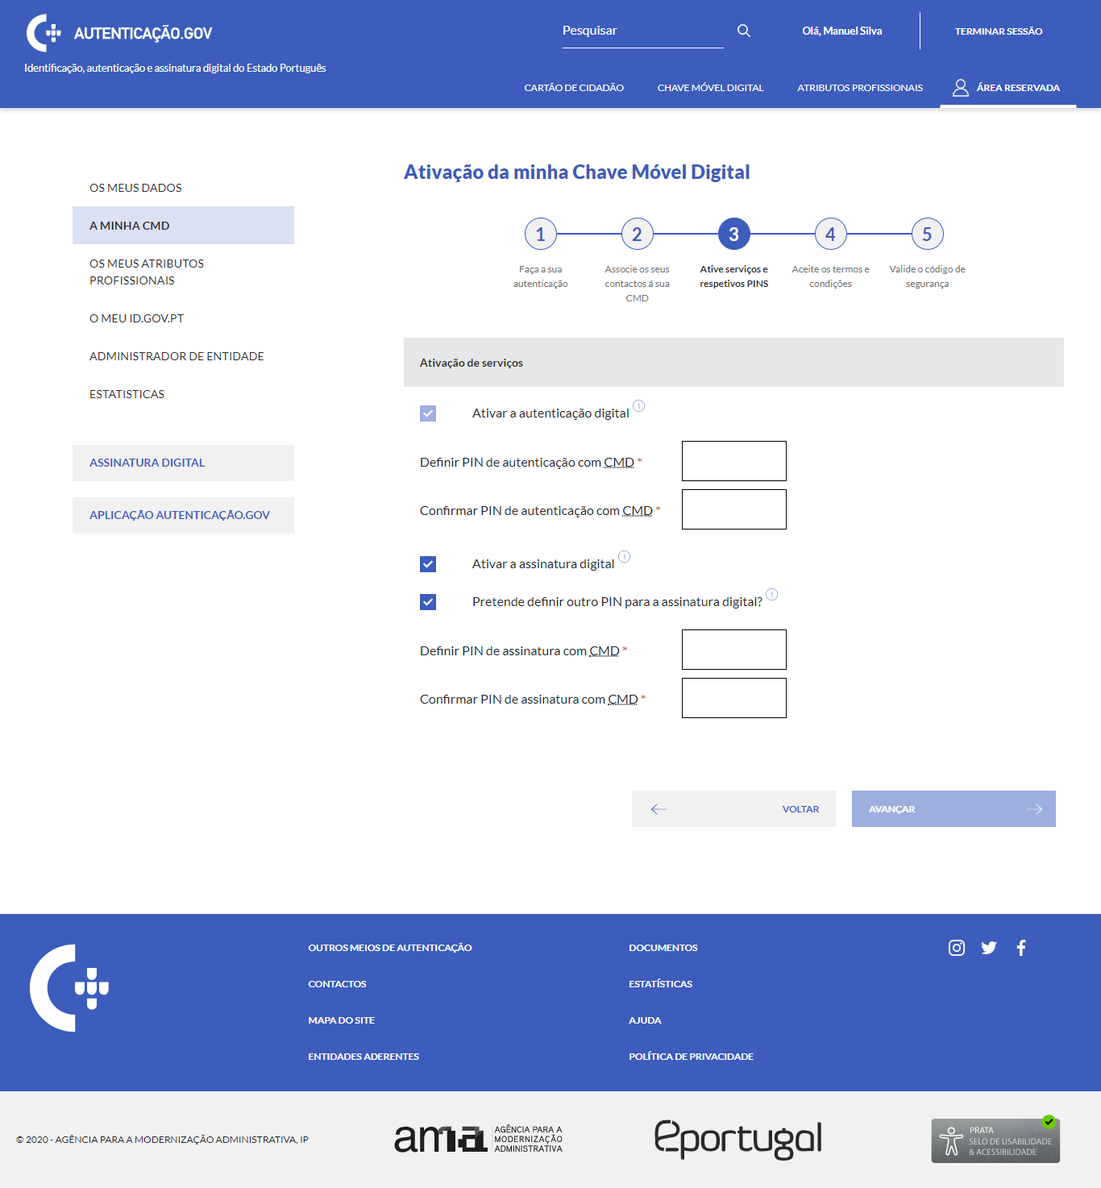

 |  |  |  | 1c
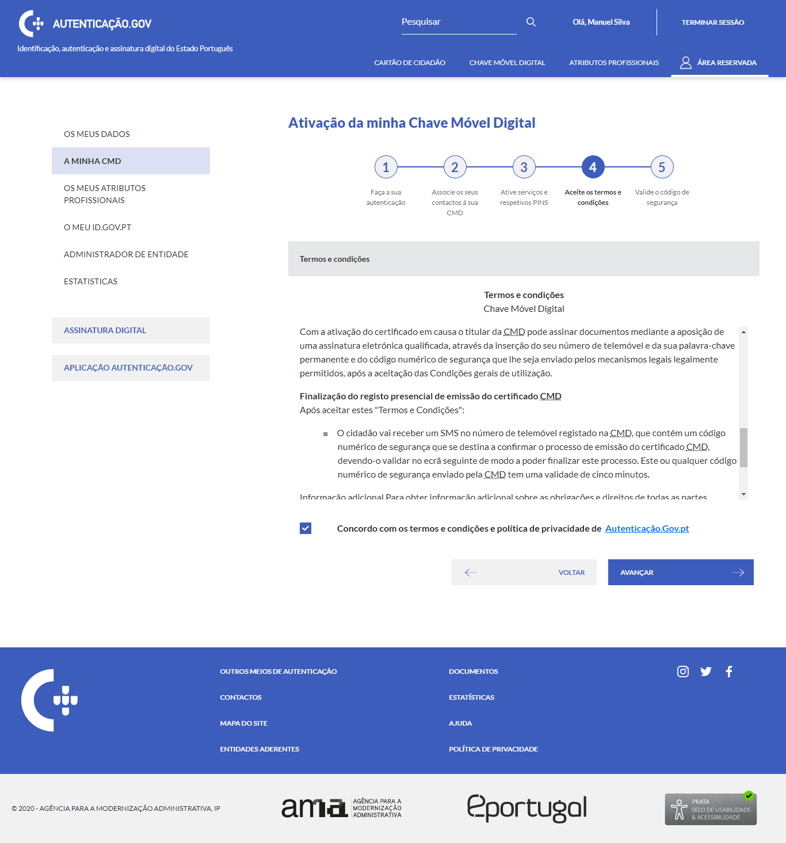

 |  |  |  | 1d
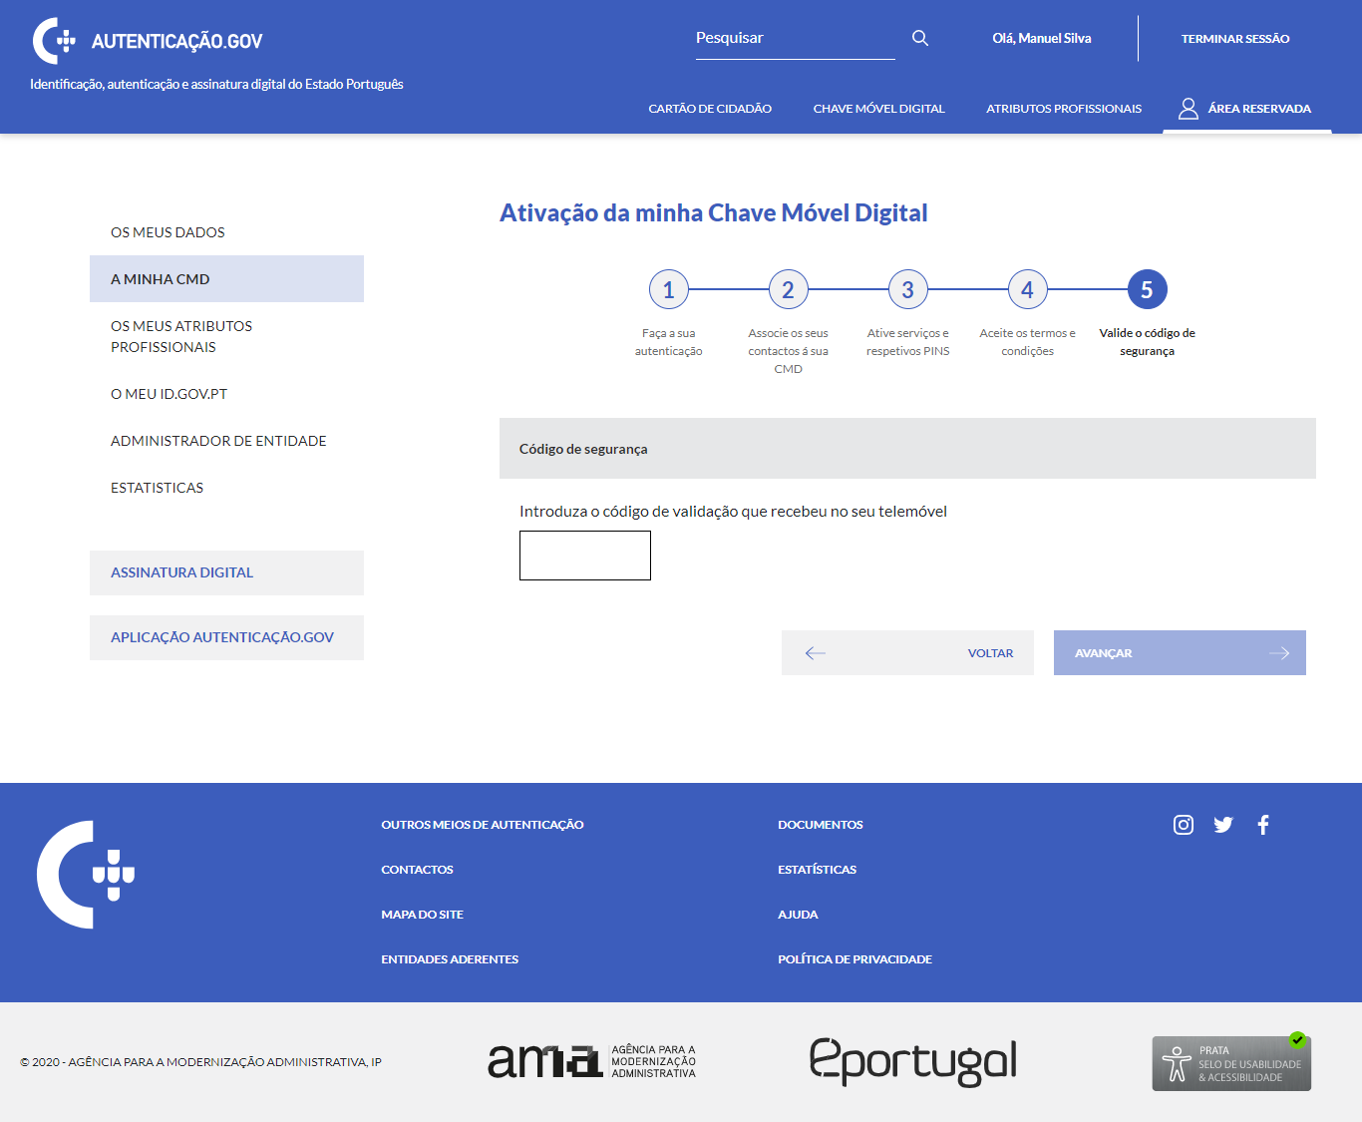

2.1
voltar à página inicial |  |  |  | 2 - CAMPOS
 | S | N | NA
 | x |  |  | 2.1 O tamanho dos campos deve refletir o tamanho previsível dos dados
 |  |  |  | O tamanho dos campos deve refletir o tamanho previsível para a entrada dos dados. Por exemplo, um campo para telefone deve ter a largura estritamente necessária para conter todos os dígitos. Nem mais nem menos.

 |  |  |  | Notas:
 |  |  |  | - URL Imagem 1- https://www.autenticacao.gov.pt/area-privada/ativacao-da-minha-cmd (Autenticado e sem CMD)
 |  |  |  | - URL Imagem 2 e 3 - https://www.autenticacao.gov.pt/web/guest/area-privada/chave-movel-digital (Autenticado e com CMD)

 |  |  |  | Listagem de evidências
 |  |  |  | 1

 |  |  |  | 2
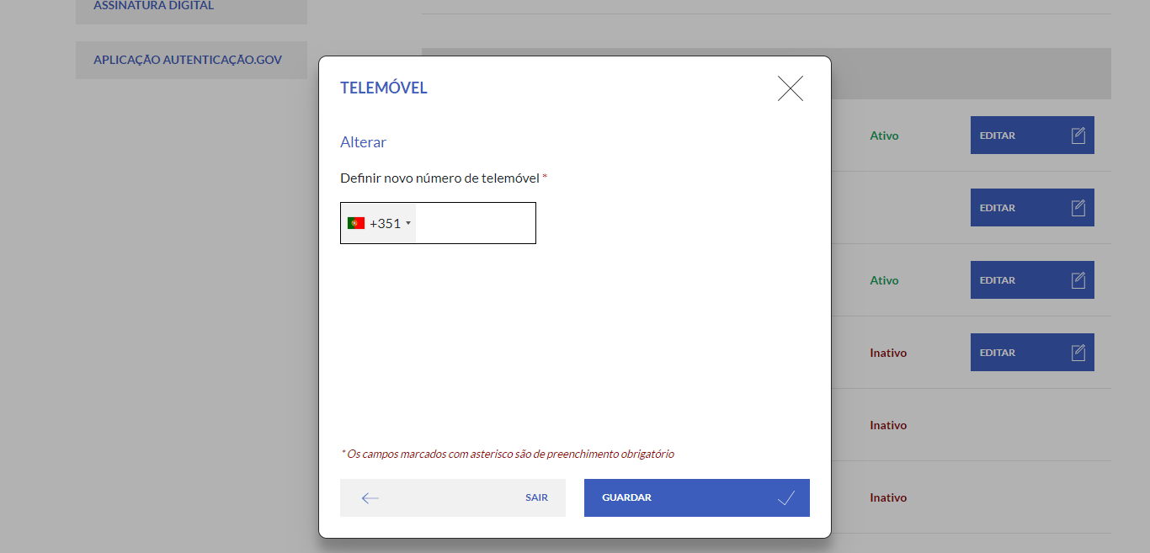

 |  |  |  | 3
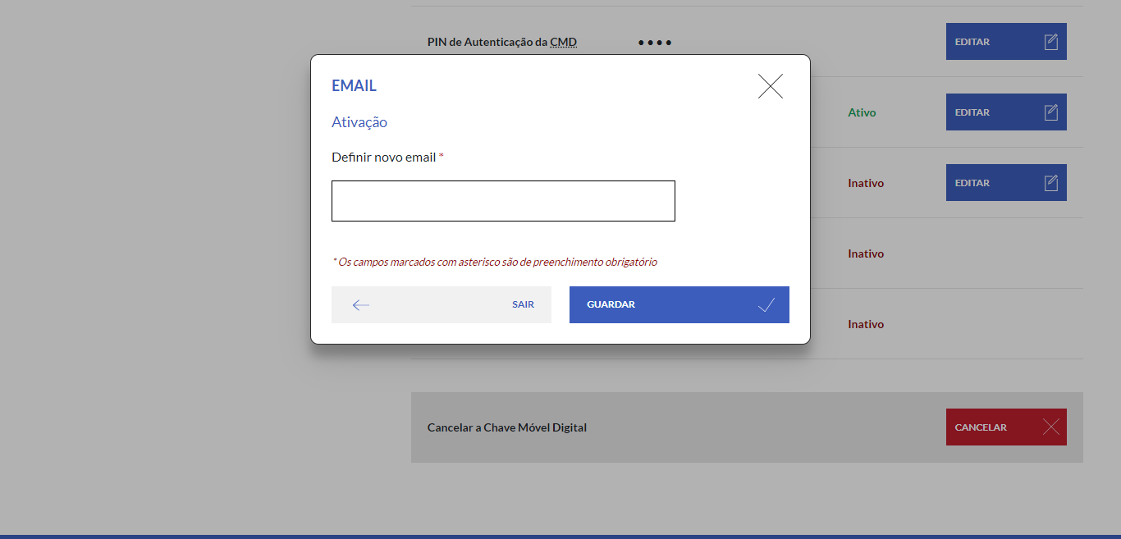

2.3
voltar à página inicial |  |  |  | 2 - CAMPOS
 | S | N | NA
 | x |  |  | 2.3 As legendas dos campos são breves e claras
 |  |  |  | As legendas associadas aos campos devem ser claras e o mais breves possível, sem recorrer a grandes explicações. Se essas explicações forem necessárias, devem ser apresentadas num bloco de texto paralelo.

 |  |  |  | Notas:
 |  |  |  | 1a e 1b - Imagem URL - https://www.autenticacao.gov.pt/web/guest/area-privada/chave-movel-digital (Após Autenticação)

 |  |  |  | Listagem de evidências
 |  |  |  | 1a
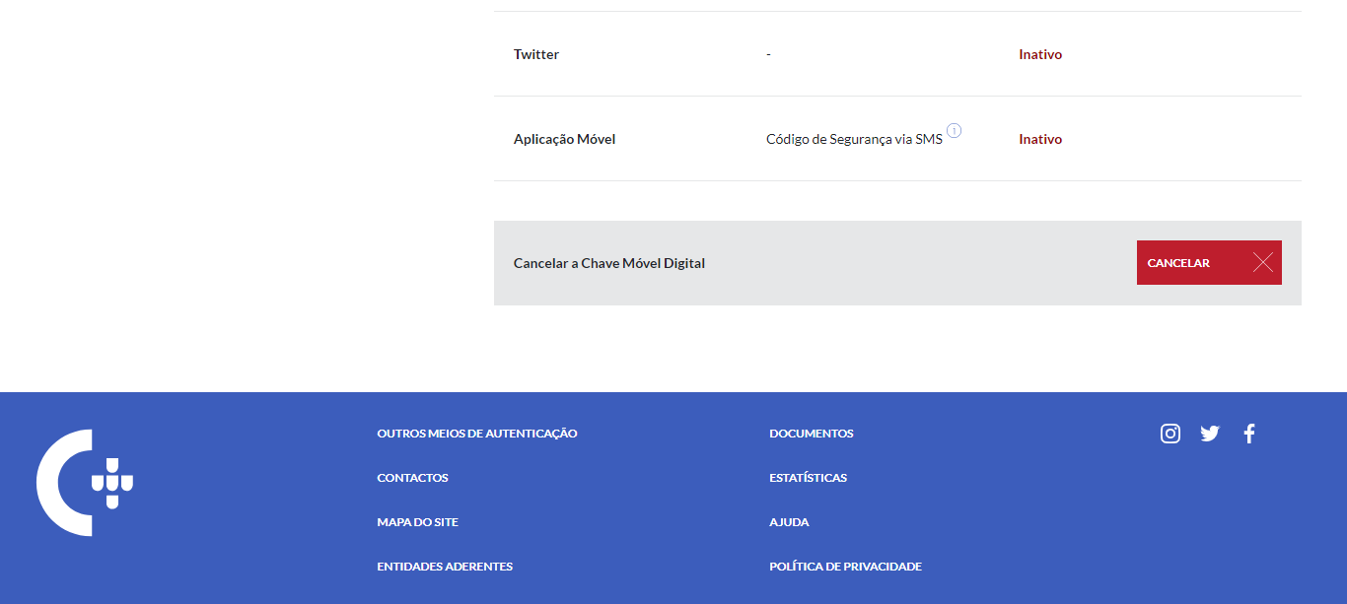

 |  |  |  | 1b
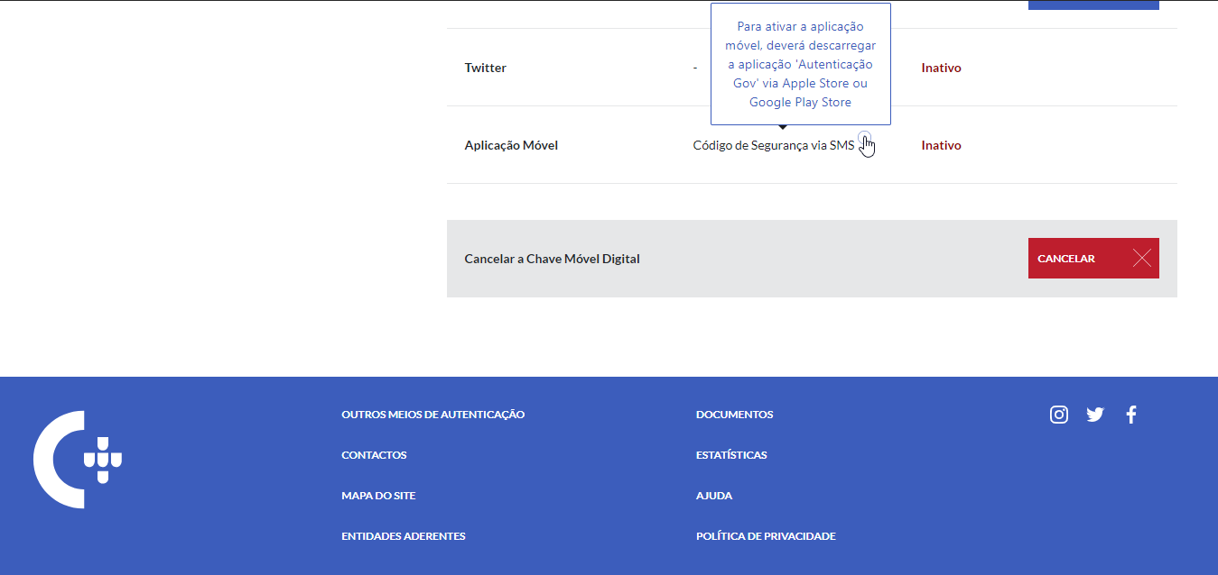

3.1
voltar à página inicial |  |  |  | 3 - RESPOSTA
 | S | N | NA
 | x |  |  | 3.1 Em ações longas, o sistema deve indicar o que está a acontecer
 |  |  |  | O sistema deve indicar o que está a processar ou qual o tempo de espera expectável quando o utilizador desencadeia ações que levem a este comportamento.

 |  |  |  | Notas:
 |  |  |  | - URL Imagem 1 - https://www.autenticacao.gov.pt/web/guest/area-privada/chave-movel-digital > Consulta Utilizações
 |  |  |  | - Um spinner transparente permite informar o utilizador de uma acção longa sem "tapar" a informação por detrás

 |  |  |  | Listagem de evidências
 |  |  |  | 1
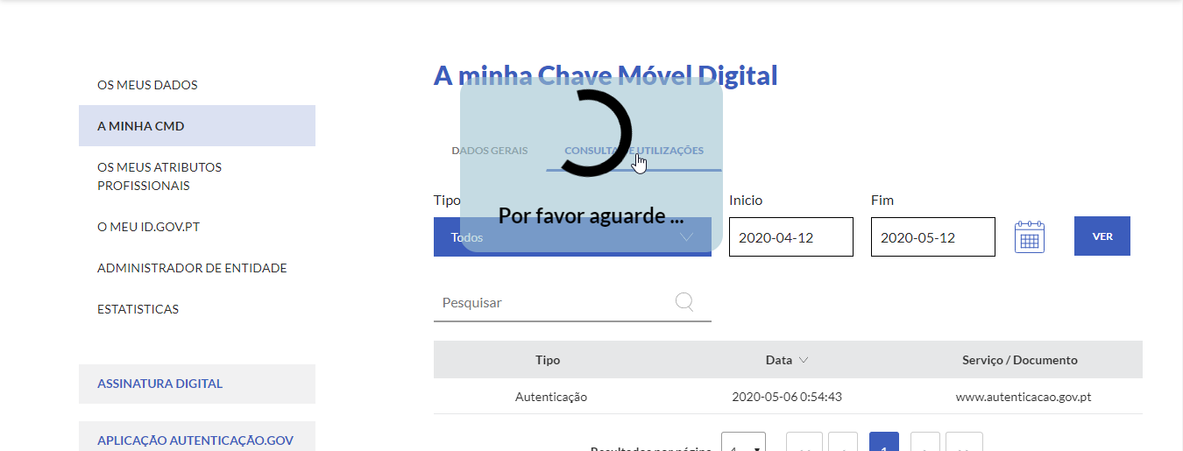

3.2
voltar à página inicial |  |  |  | 3 - RESPOSTA
 | S | N | NA
 | x |  |  | 3.2 Deve ser confirmado o sucesso da transação/envio de informação
 |  |  |  | O sucesso de uma transação deve ser claramente comunicado ao utilizador através de uma mensagem de confirmação.

 |  |  |  | Notas:
 |  |  |  | URL Imagem 1 - https://www.autenticacao.gov.pt/web/guest/area-privada/chave-movel-digital > Editar Email (Inactivar)
 |  |  |  | URL Imagem 2 - https://www.autenticacao.gov.pt/web/guest/area-privada/chave-movel-digital > Editar Assinatura Digital (Ativar)

 |  |  |  | Listagem de evidências
 |  |  |  | 1 | 1b
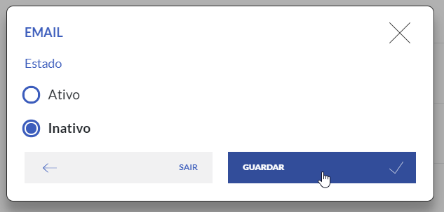

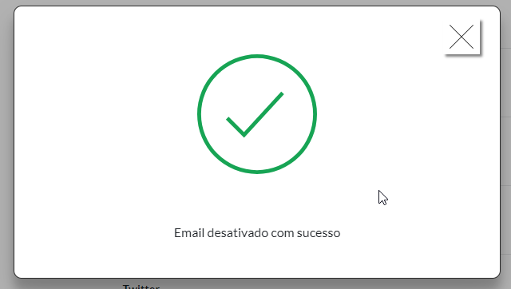

 |  |  |  | 2
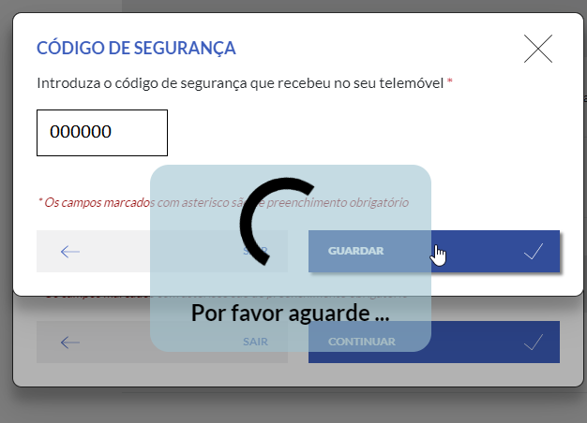

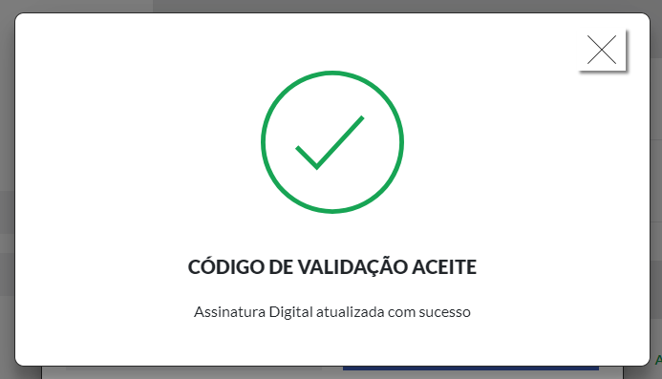

4.1
voltar à página inicial |  |  |  | 4 - ERROS
 | S | N | NA
 | x |  |  | 4.1 A informação já introduzida deve poder ser corrigida a qualquer momento
 |  |  |  | Toda a informação já transmitida pelo utilizador numa sessão pode ser corrigida, em qualquer momento, antes da transação ser finalizada.

 |  |  |  | Notas:
 |  |  |  | - URL Imagens 1a e 1b - https://www.autenticacao.gov.pt/web/guest/area-privada/chave-movel-digital (Editar Telemovel)
 |  |  |  | - URL Imagens 2a e 2b - https://www.autenticacao.gov.pt/web/guest/area-privada/chave-movel-digital (Editar Assinatura Digital)
 |  |  |  | - Após surgir o erro, o utilizador permanece no mesmo ecrã, onde pode corrigir a informação antes de continuar

 |  |  |  | Listagem de evidências
 |  |  |  | 1a | 1b
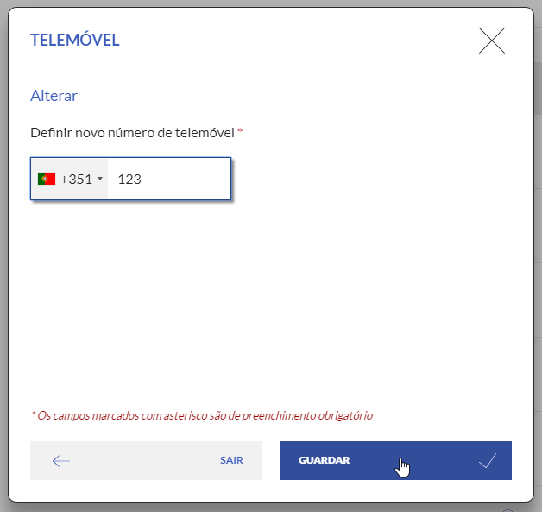
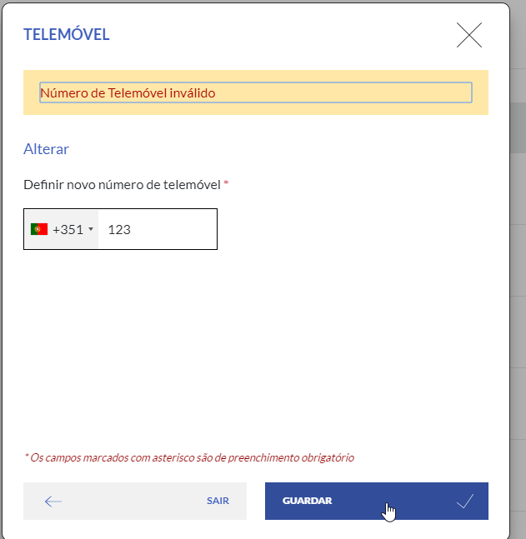

 |  |  |  | 2a | 2b
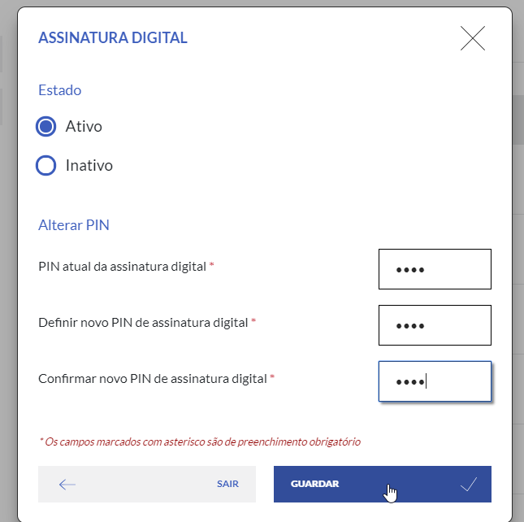
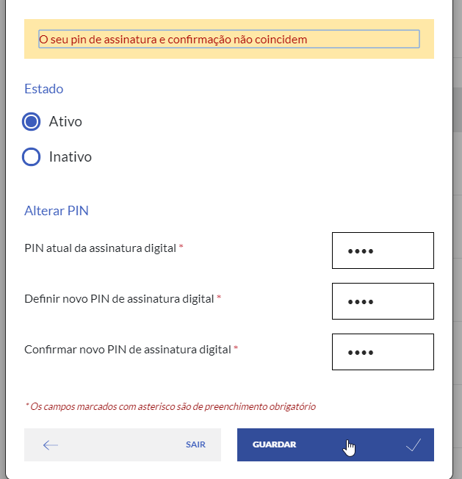

4.2
voltar à página inicial |  |  |  | 4 - ERROS
 | S | N | NA
 | x |  |  | 4.2 As ações destrutivas nunca devem ser permanentes; deve ser sempre possível desfazer a operação
 |  |  |  | O utilizador deve poder recuperar de qualquer ação que tenha tomado durante a sessão.

 |  |  |  | Notas:
 |  |  |  | - URL Imagens 1* - https://www.autenticacao.gov.pt/area-privada/chave-movel-digital (Cancelar CMD)
 |  |  |  | - Ao carregar no botão de cancelar, o utilizador tem a opção de desfazer a operação (Imagens 1a e 1b)
 |  |  |  | - Após a mensagem de sucesso de cancelamento, o utilizador é levado ao ecrã de ativação da CMD (Imagens 1c e 1d)
 |  |  |  | - Na mesma sessão o utilizador tem a possibilidade de re-ativar a CMD (Imagem 1e)

 |  |  |  | Listagem de evidências
 |  |  |  | 1a

 |  |  |  | 1b
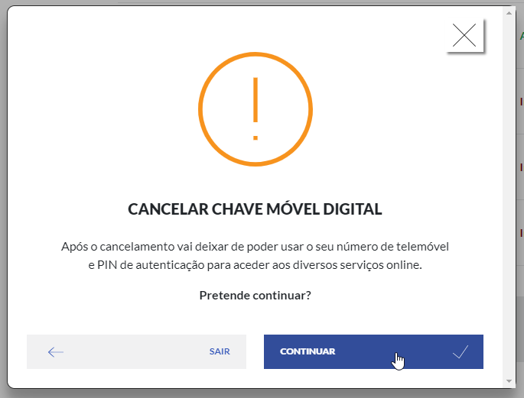

 |  |  |  | 1c
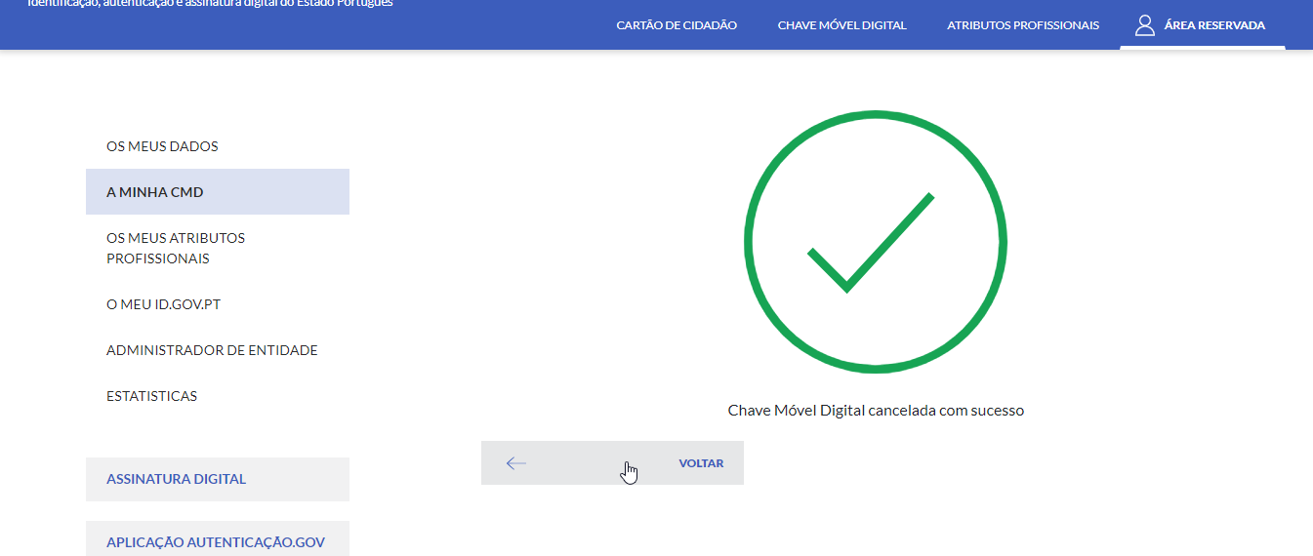

 |  |  |  | 1d
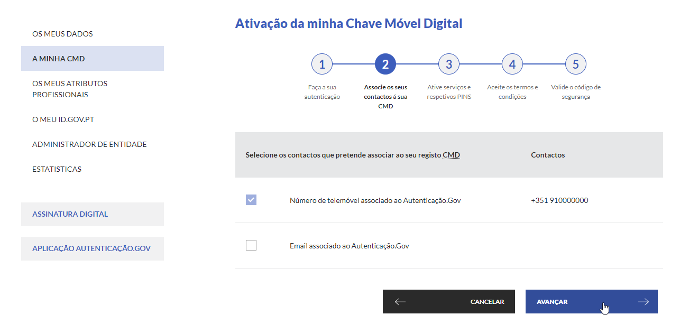

 |  |  |  | 1e
